海外仓系统
 | 项目 | 节点 | 描述 | 装车单号 | 截图 |  |  | 结果
海外仓系统 | 卡车派送系统 | 发货管理 | 全部车 以及发车单这里 没有导出数据的功能，可以导出选中的数据的功能 | 导出列表的功能 | 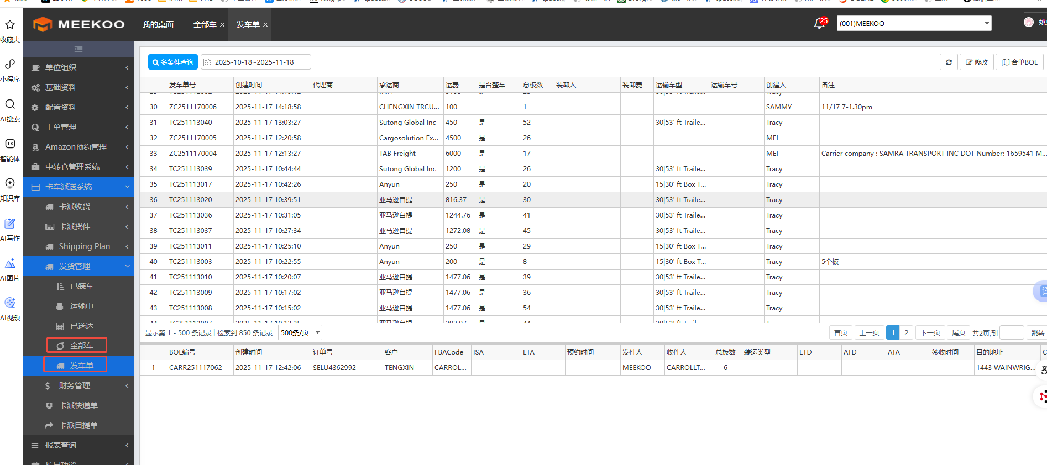 | 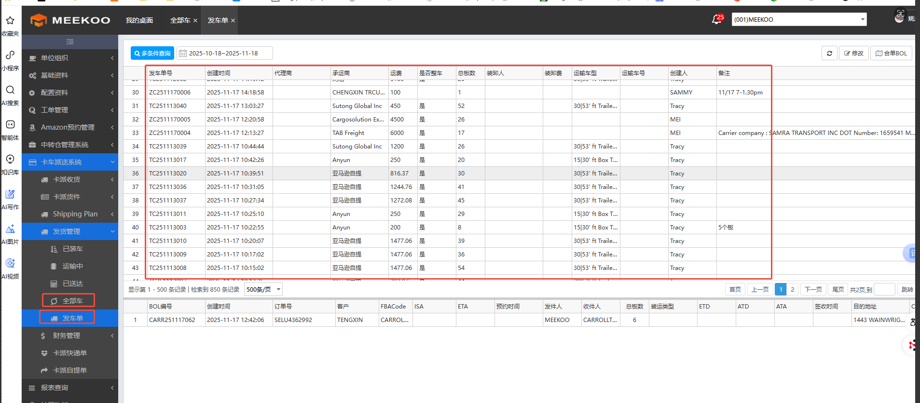 | 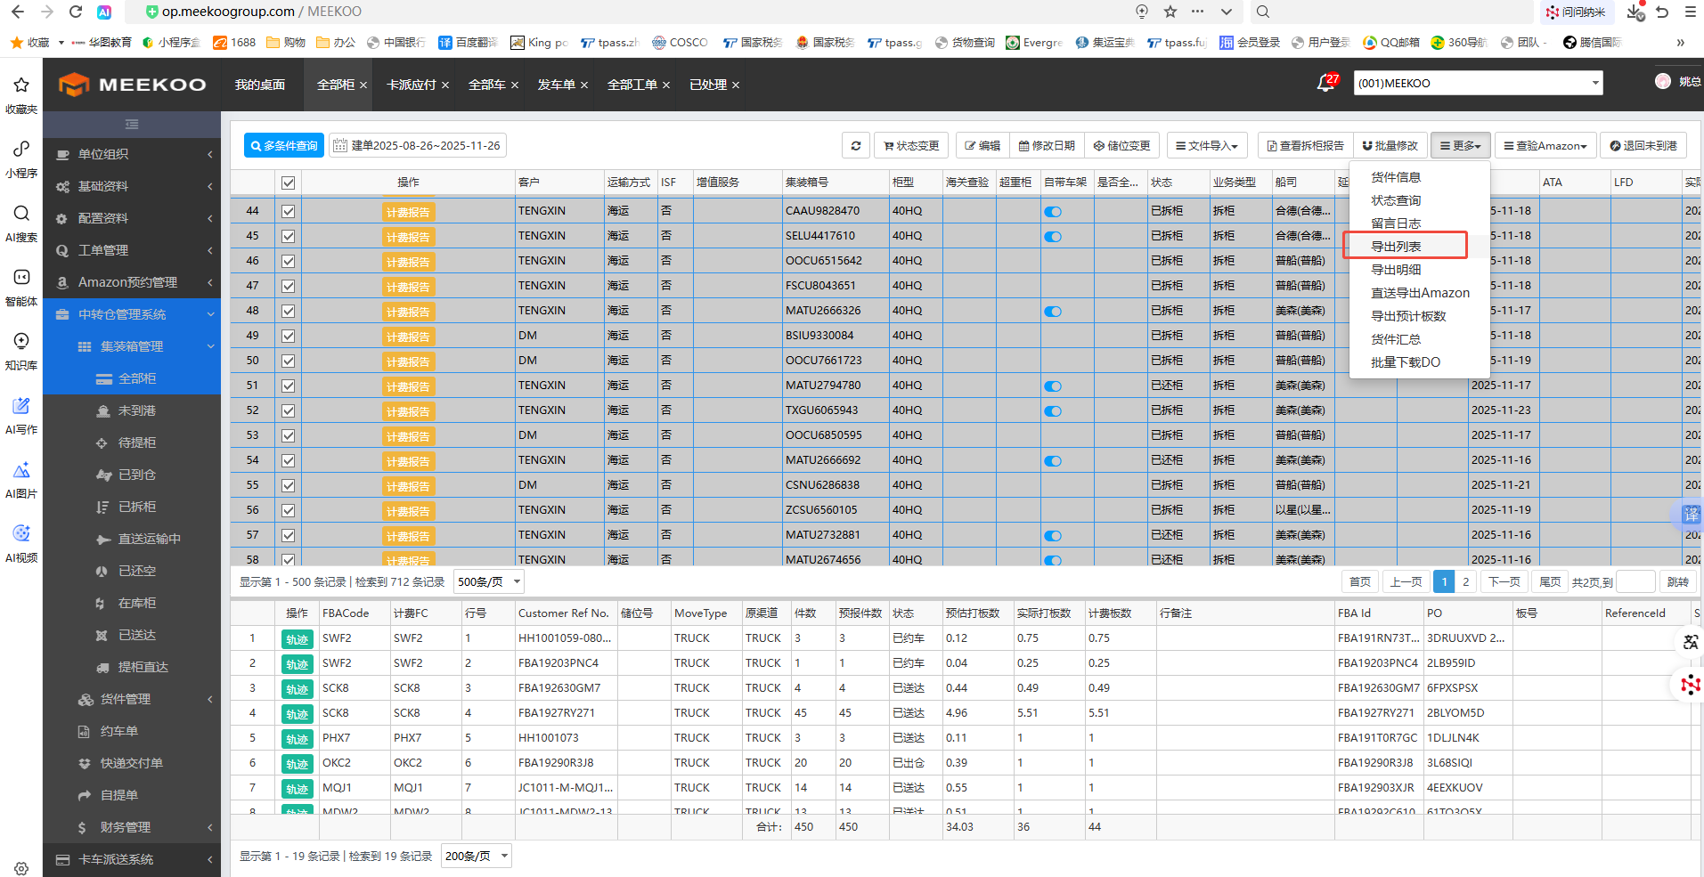 | 已处理
海外仓系统 | 费用分摊 | 费用分摊 | 这边分摊也是按照材积重分摊，会根据装车单号 以及柜号，还有客户单号分摊，三个维度导入应付的功能需求 |  | 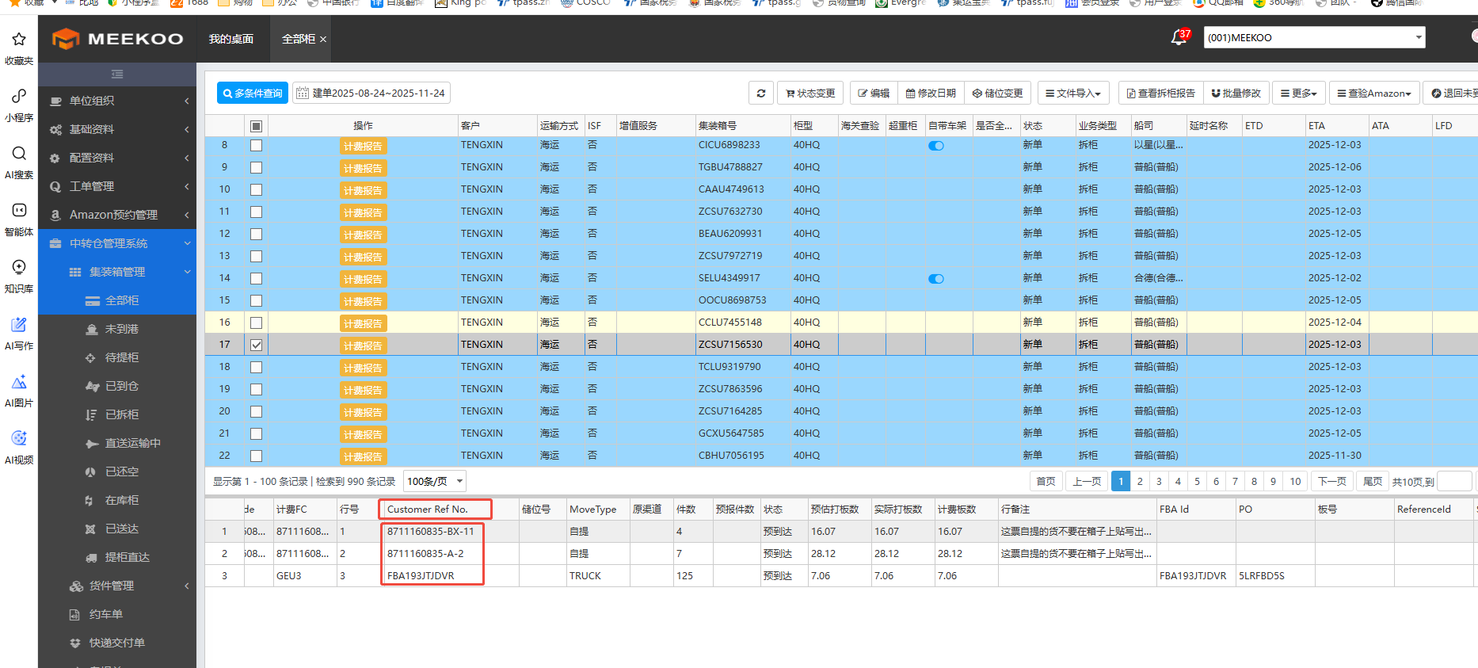 | 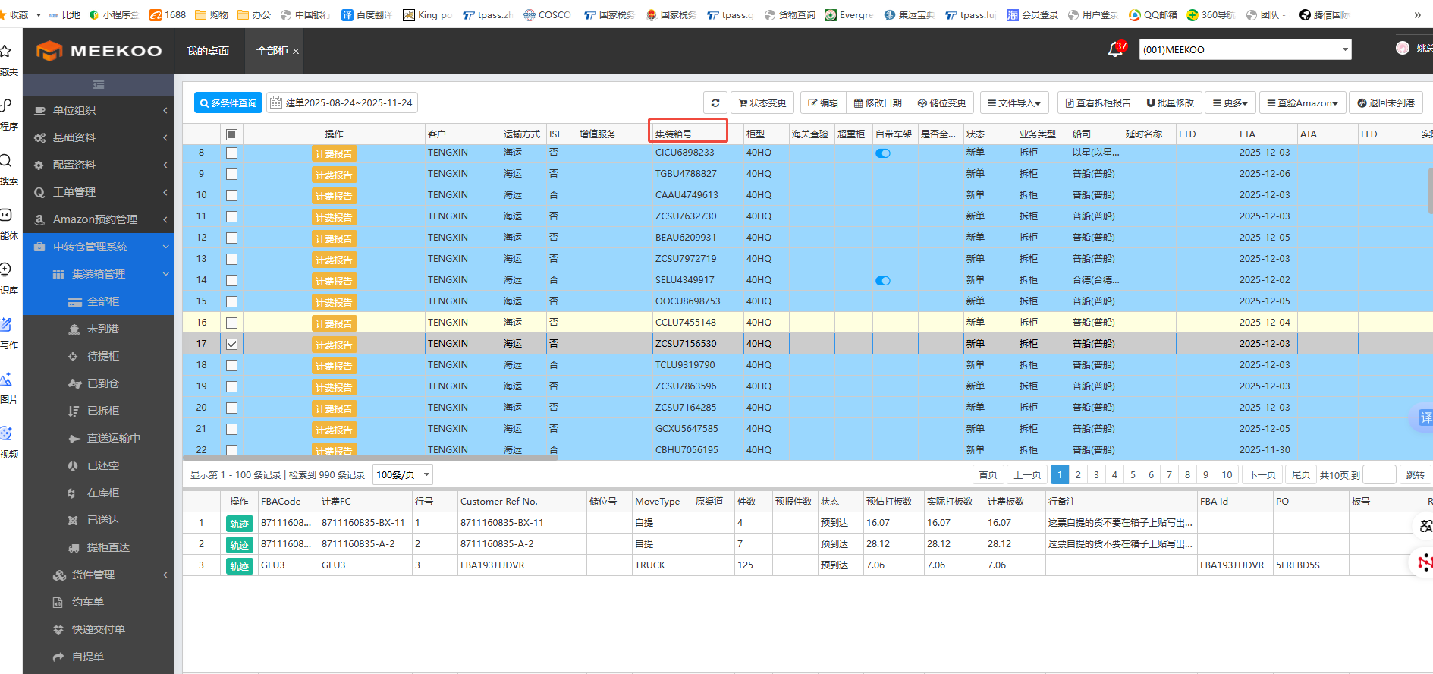 | 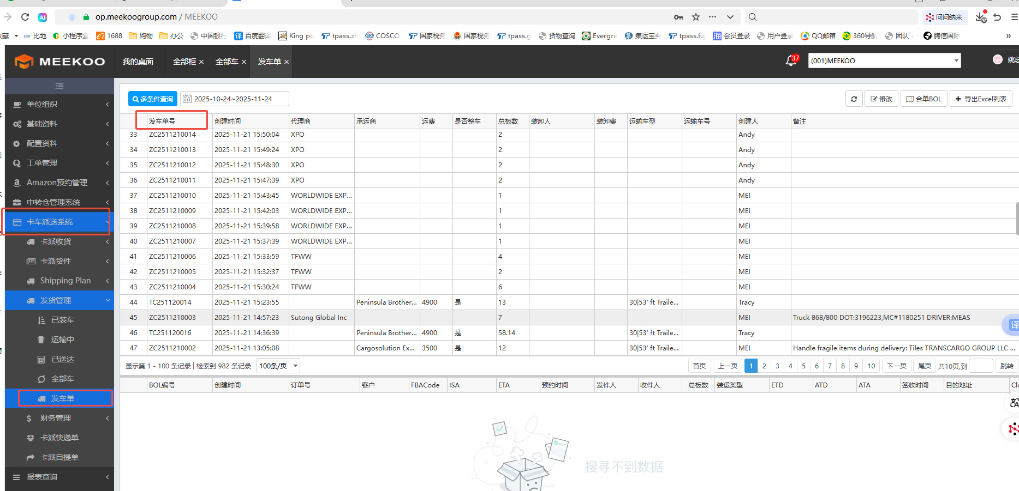 | 已处理
海外仓系统 | 发货管理-全部车 | 查询 | 加一个根据柜号 搜索的框 |  | 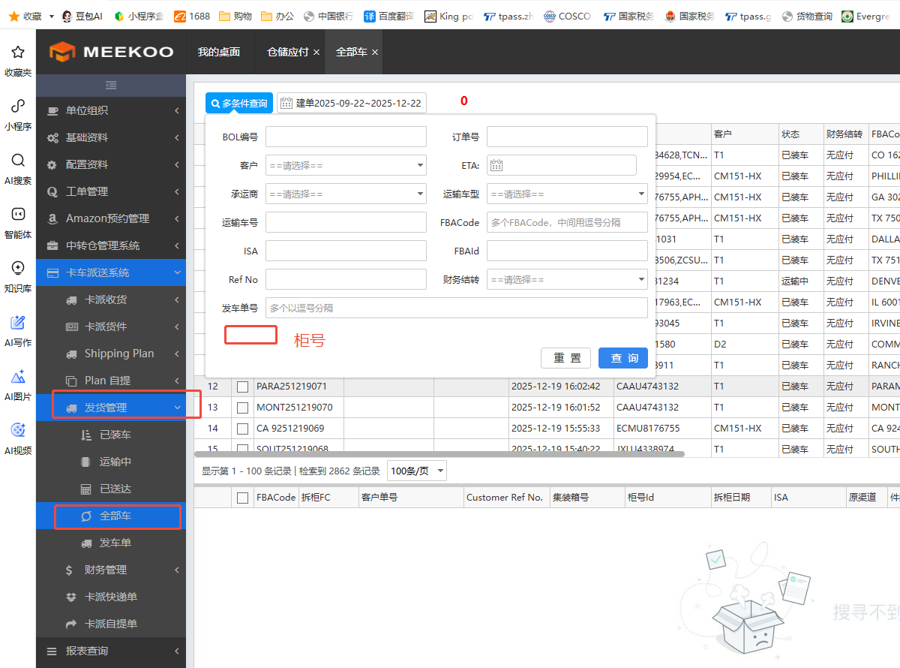
海外仓系统 | 中转仓管理-仓储应付 | 设置编号 | 集装箱费用导入，需要另外生成独有的集装箱编号，根据唯一的编号导入费用以免柜号重复，费用分摊有误，已提交需求。以及清空卡派应付的所有费用 |  | 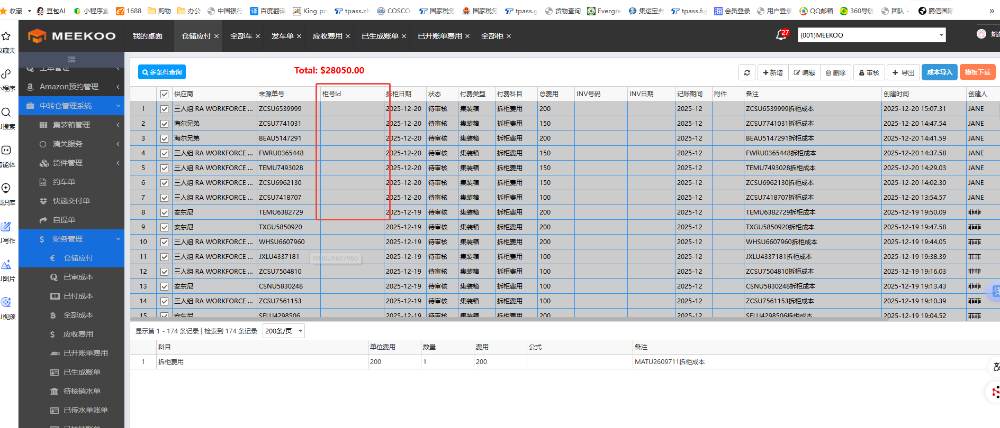
海外仓系统 | 财务管理-全部费用 |  | 应收费用-修改账单，生成账单，核销客户账单，批量导入账单，这些动作全部在这个页面操作更便捷 |  | 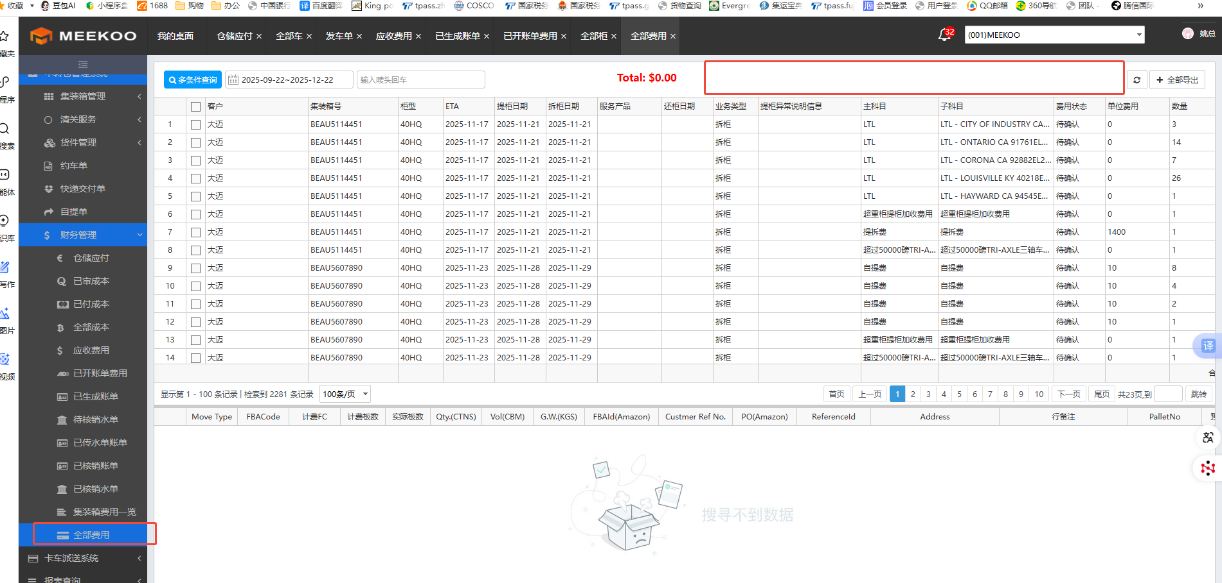

新系统
序号 | 小组 | 提交人 | 处理状态 | 节点 | 详情 | 财务复核 | 类型 |  |  |  |  | 类型分为
1 | 分析 | 唐斌 |  |  | 主单预估成本 |  | 订舱环节预估费用能提取到海运费，但是不能同时提取到维护进预估基础费用里的其他费用
2 | 分析 | 唐斌 |  |  | 服务商 |  | 添加一列服务商全称
3 | 分析 | 金金有味 | 已提出的 | 业务数据统计（财务） | 可以添加一个合并计费的功能 将需要合并的单号输进去就可以自动修改单价 计费重 | 未处理 | 增加功能 | 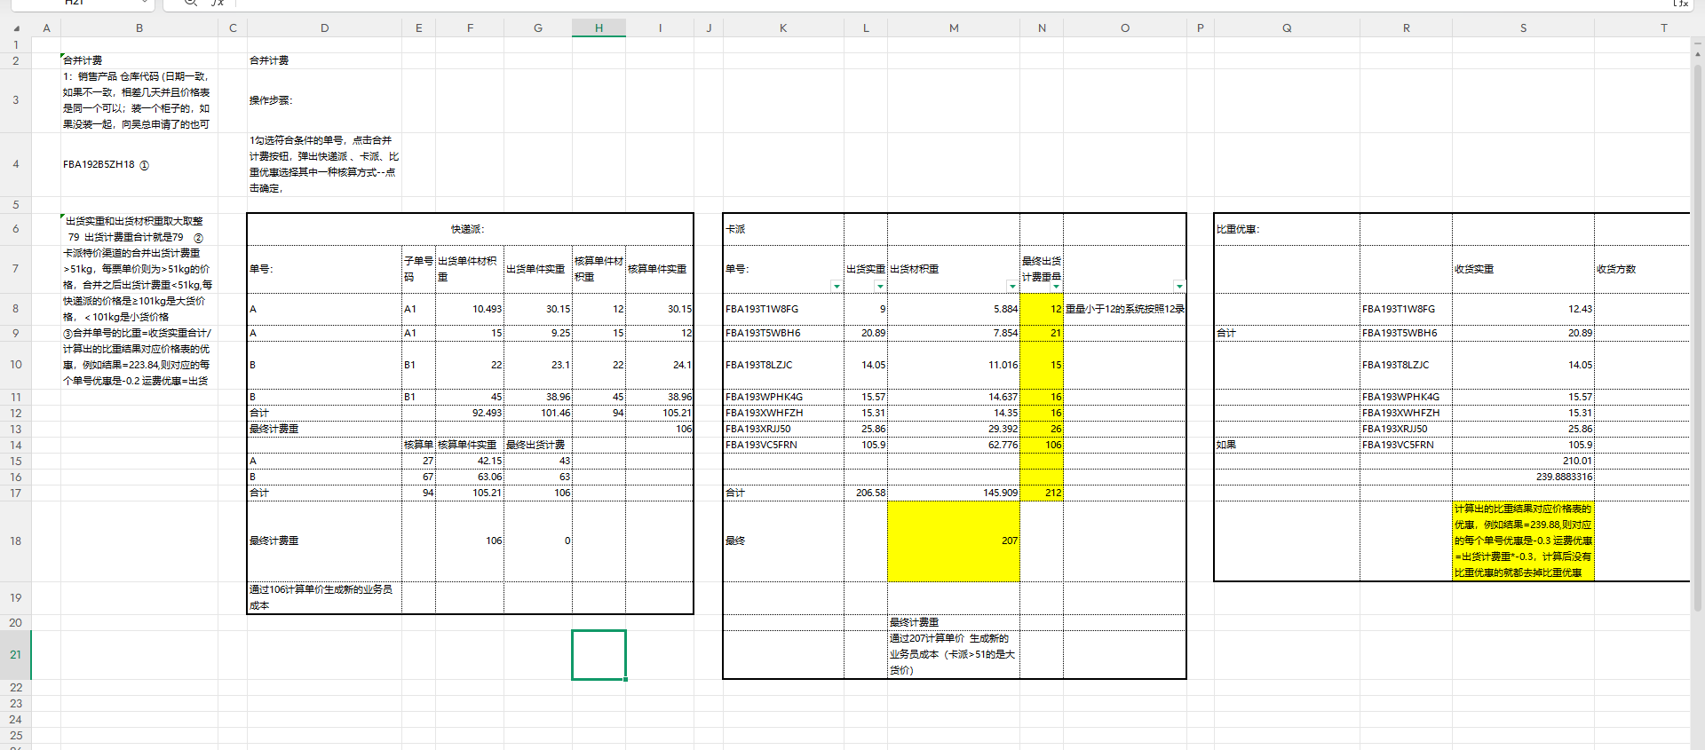
4 | 分析 | 金金有味 | 已提出的 | 业务数据统计（财务） | 退件单号 没有系统加收的费用 人为加收的不变 | 未处理 （暂时是正确的，it说还没有处理）
5 | 分析 | 金金有味 | 已提出的 |  | 业务员他们下单时仓库代码不能手填，只能选择系统上显示的仓库代码，如果下单的渠道没有填写的仓库代码，跳出提示：无此仓库代码 | 未处理 |  | （这个一般是提示业务员没有这个仓库不能强制不能下单）
6 | 分析 | 金金有味 | 新增 | 业务数据统计（财务） | -GW结尾的单号 没有系统加收的费用 人为加收的不用动 和退件的类似 |  | 增加功能
7 | 分析 | 金金有味 | 新增 | 业务数据统计（财务） | 私人住宅派送费的成本计费规则是出货重*1，出货重修改后，私人住宅派送费的成本能够同步修改 |  | 增加功能
8 | 分析 | 金金有味 | 新增 | 报表 | 导出没有成本的报表，有一部分袁华君经理需要，一部分金金有味需要 筛选日期 业务数据统计（财务）右键导出 ①筛选产品组-海运+空运 ②筛选状态退件-删掉 ③筛选单号 末尾-GW的单号-删掉 ④筛选客户浩川KIKI-删掉 ⑤筛选业务员成本单价0的；选择销售产品：私人地址卡派+全美达+整柜 这些是袁华君经理的报表 ⑥筛选业务员成本单价0的；删除销售产品-私人地址卡派+整柜 剩余的是金金有味的报表 |  | 增加功能
9 | 分析 | 金金有味 | 新增 | 业务数据统计（财务） | 亚马逊直客，海运的21公斤重的可以修改最少12KG
10 | 分析 | 金金有味 | 新增 | 业务数据统计（财务） | ups出货重小于101kg,出货计费重可以改成101kg；渠道：卡派特价 出货重小于51kg,可以改成51kg，运费则是出货重*价格表单价 | 不通过导入表格的方式修改计费重， 勾选单号修改出货/收货计费重，就能修改，且能多选同时修改
11 | 分析 | 金金有味 | 新增 | 业务数据统计（财务） | 1.亚马逊地址 2.直客 满足这两个条件的单号，实重没有到101kg的，系统可以自动生成比重
12 | 分析 | 唐文艳 | 已提出的 | 报表 | 业务员成本明细加一列加收时间的筛选条件 | 三个费用明细表（应收费用明细，业务员成本明细，应付明细）的对冲也释放出来
13 | 分析 | 唐文艳 | 新增 | 报表 | 月末未核销报表中的的客户名称列变成客户简称
14 | 分析 | 唐文艳 | 新增 | 报表 | 应付费用明细表多单号查询的， 还是单号多会卡
15 | 成本 | 钞票小子 | 已提出的 | 业务数据统计/运单管理 | 1.操作日志里面出货计费重材积重能不能详细一点不要一条条的，看起来很不方便，可以参考一下老系统，2.谁更改了费用附加服务的，显示谁的id | 未处理 | 增加功能 | 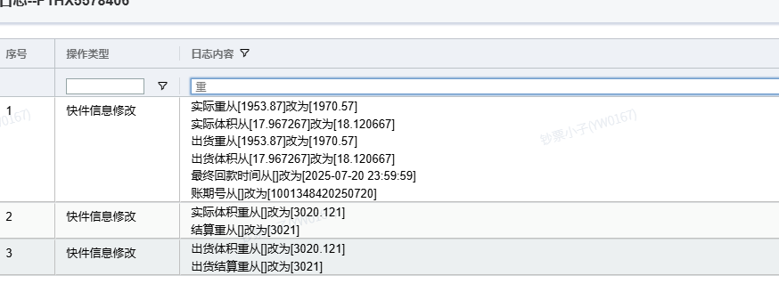 | 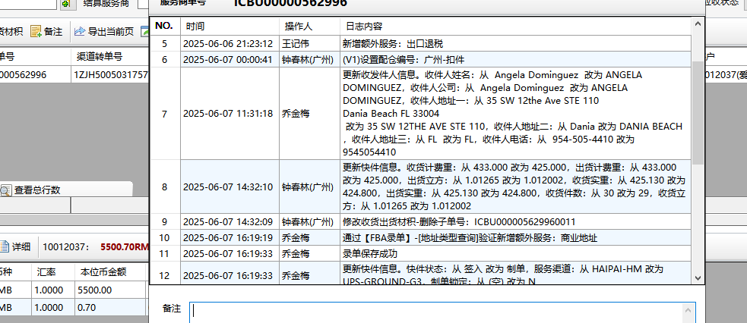 |  | FBA192R4W4JT-14611你看这条记录是我更改的但是没有显示我的名字，所以我们这边的诉求就是是谁操作了这一步就显示是谁的id
16 | 成本 | 钞票小子 | 已提出的 | 银行凭证 | 付款管理那里增加一个服务商余额提现功能不够完善，之前说要做的跟收款管理一样有一条条的银行流水记录，或者银行凭证那里加一个应付提现 | 未处理 | 增加功能 | 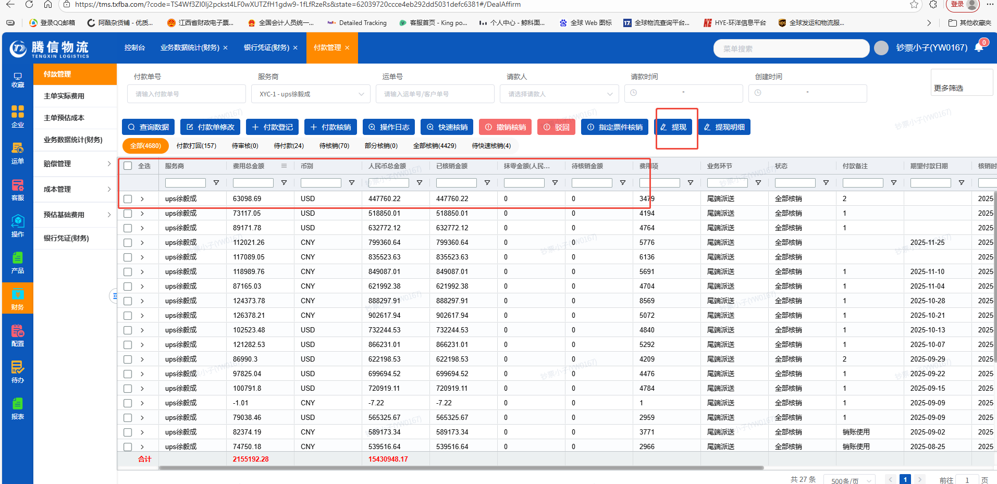 | 这个只是具体的付款单并不是付款明细 | 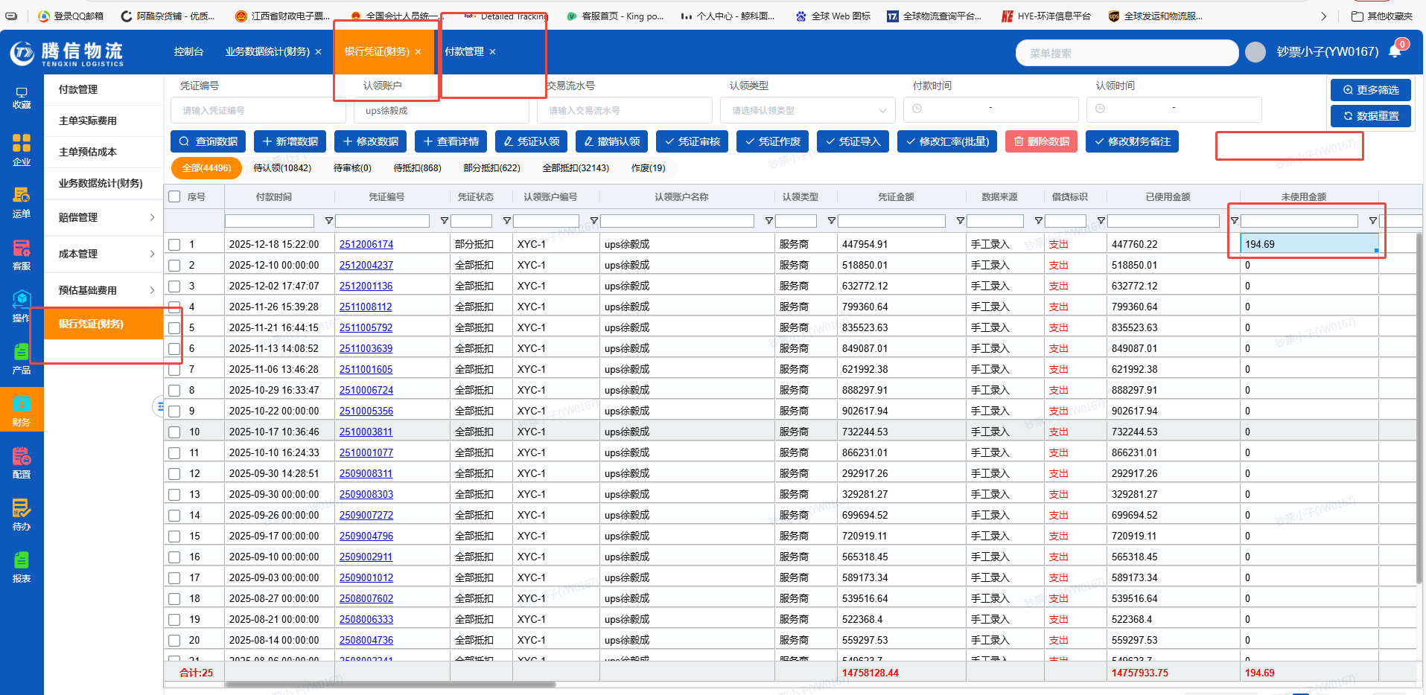
17 | 成本 | 金铲铲 | 已提出的 | 业务数据统计（财务） | 单号FBA15L13LKZY。系统里面FBA地址的会自动加收私人地址，要按私人地址和FBA地址区分开 | 未处理 |  | 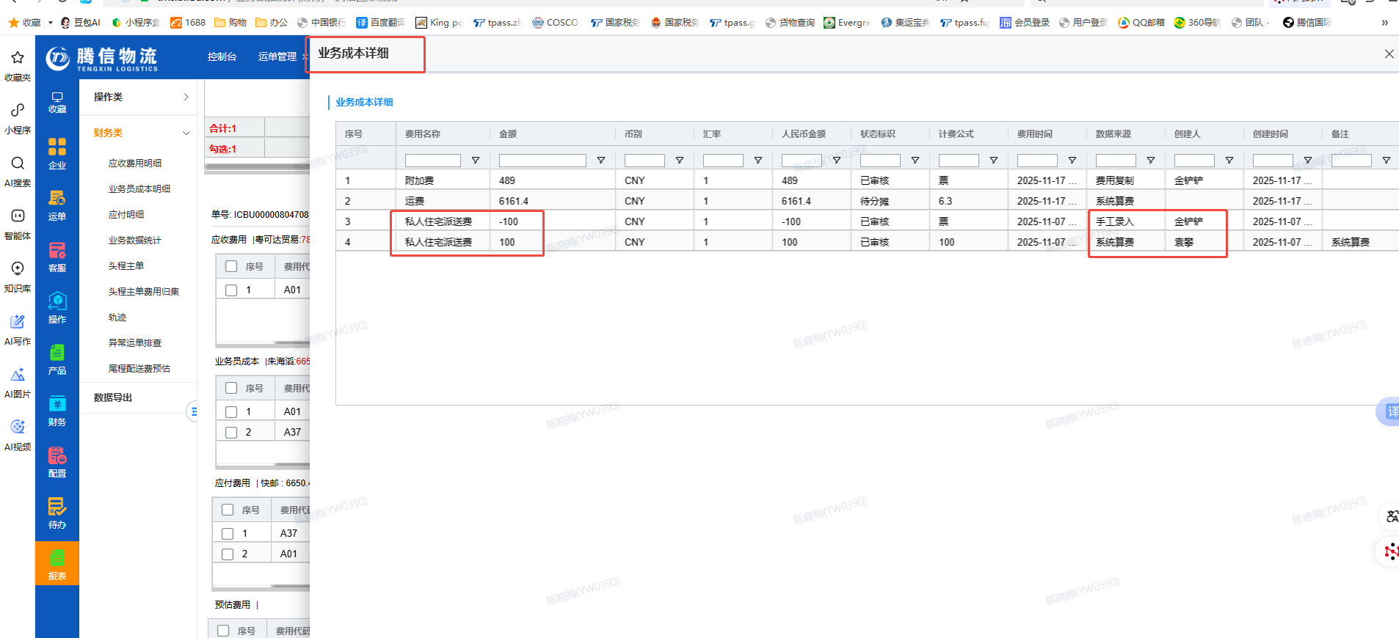
18 | 成本 | 钞票小子 | 新增 |  | 银行凭证那里的认领账户查询 ，请参考付款管理界面的查询功能 | 未处理 |  | 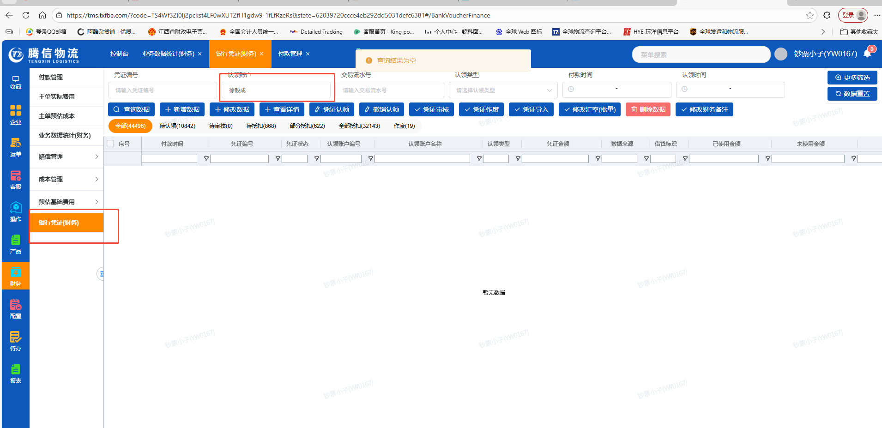 | 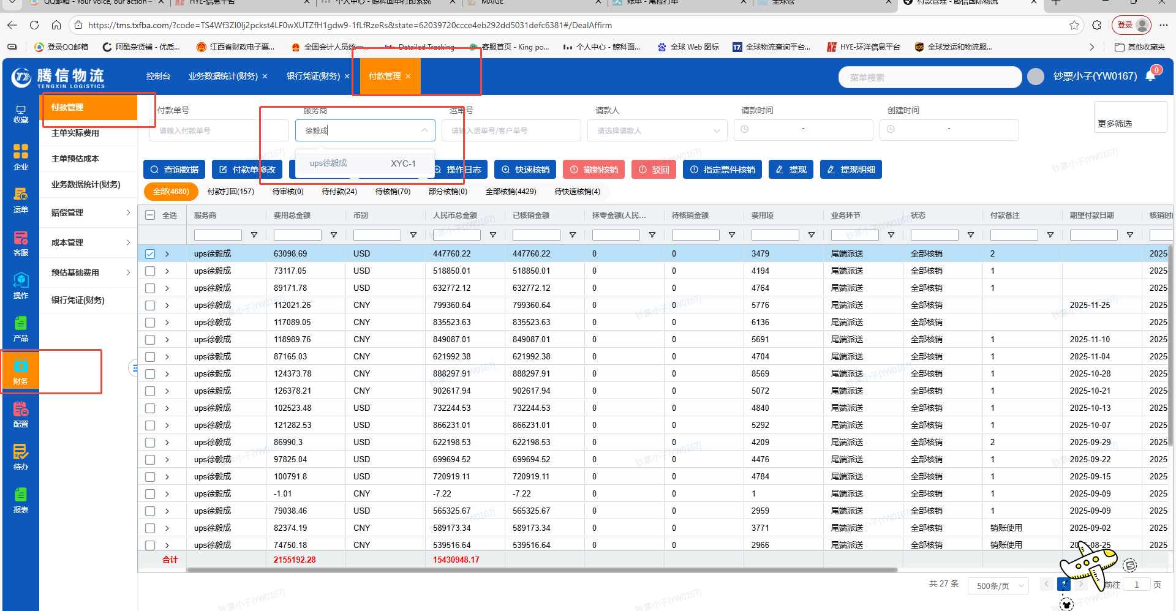
19 | 成本 | 金饼 | 已提出的 | 付款管理 | 添加一个汇兑损益，点完核销后，自动在银行流水添加两笔汇兑损益 | 未处理 |  | 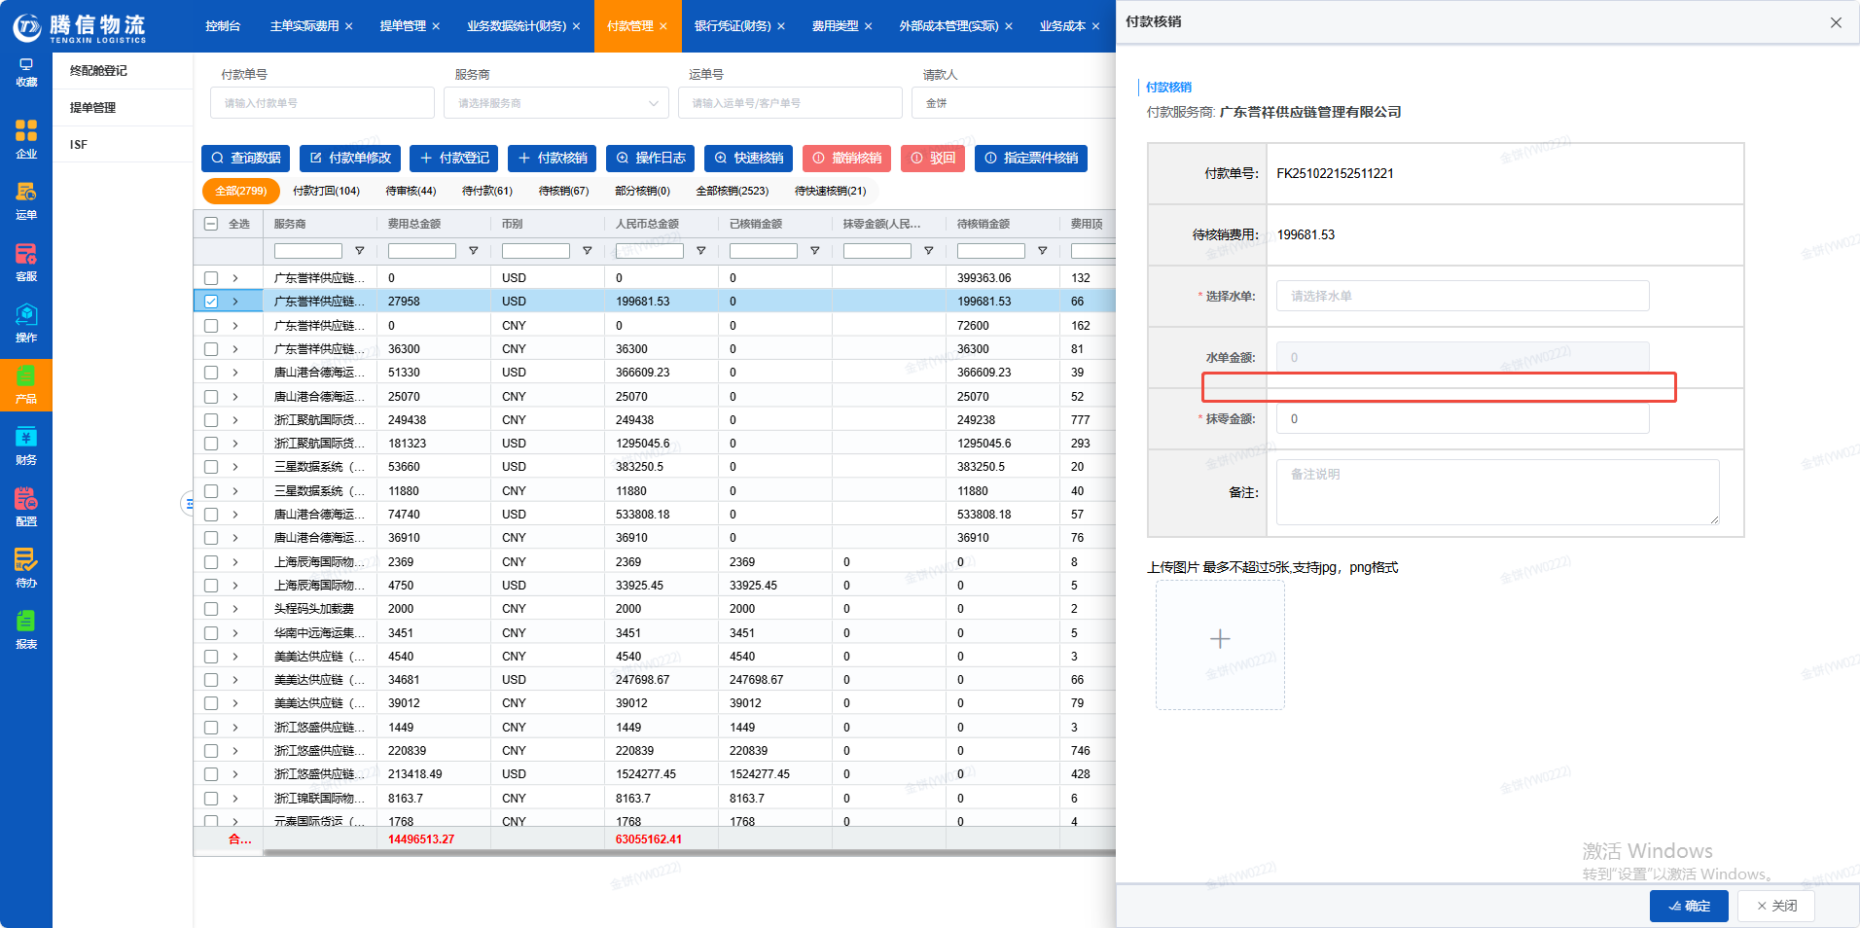 | 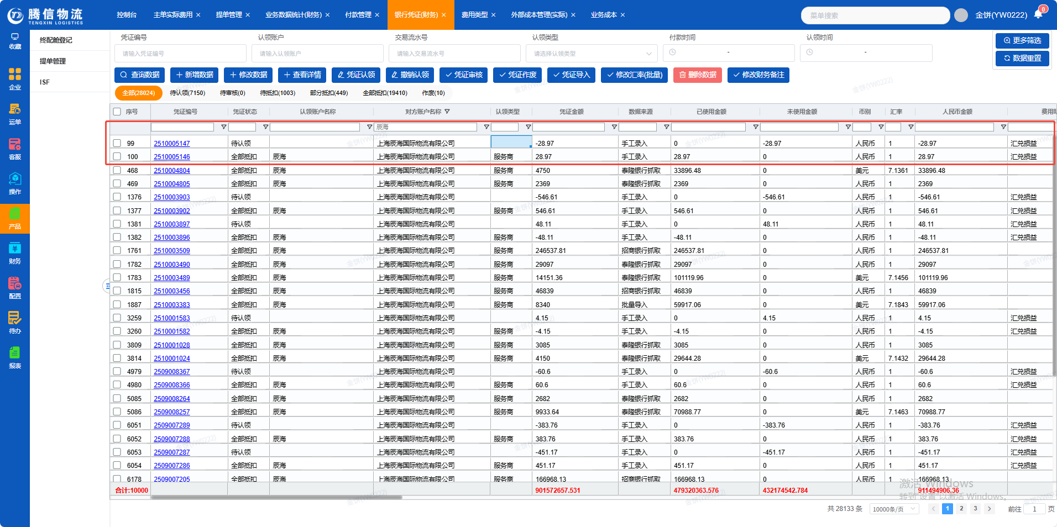
20 | 成本 | 金饼 | 新增 | 主单实际费用 | 模板导入时的错误信息直接生成一个汇总问题弹窗，不需要往下拉 或者导出才知道具体是哪票 | 未处理 |  | 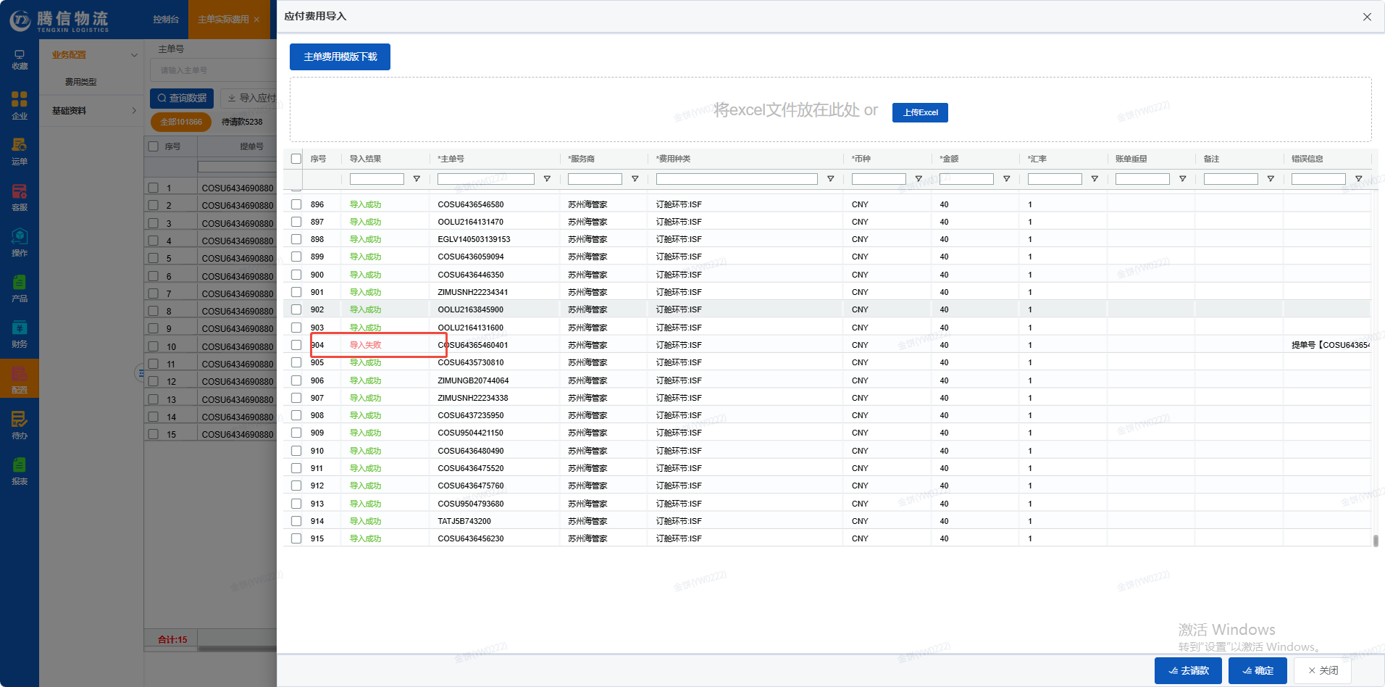 | 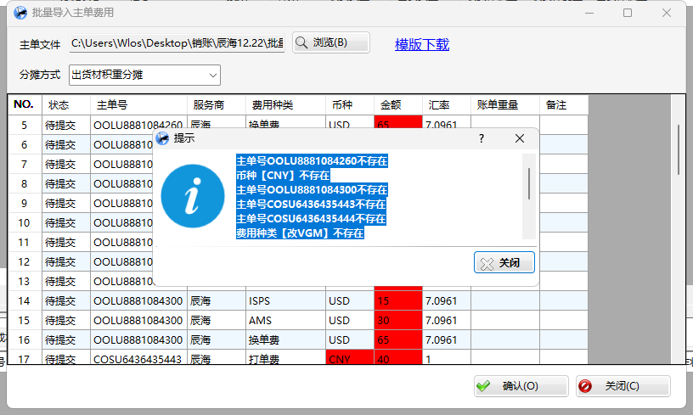
21 | 成本 | 金铲铲 | 新增 | 外部成本管理（实际） | 速递的对账单导入是直接识别表头，就可以成功导入。 但是新系统要按照模板的固定表头顺序才能导入费用，每次账单都要设置好表格才能导入 | 未处理 |  |  |  | 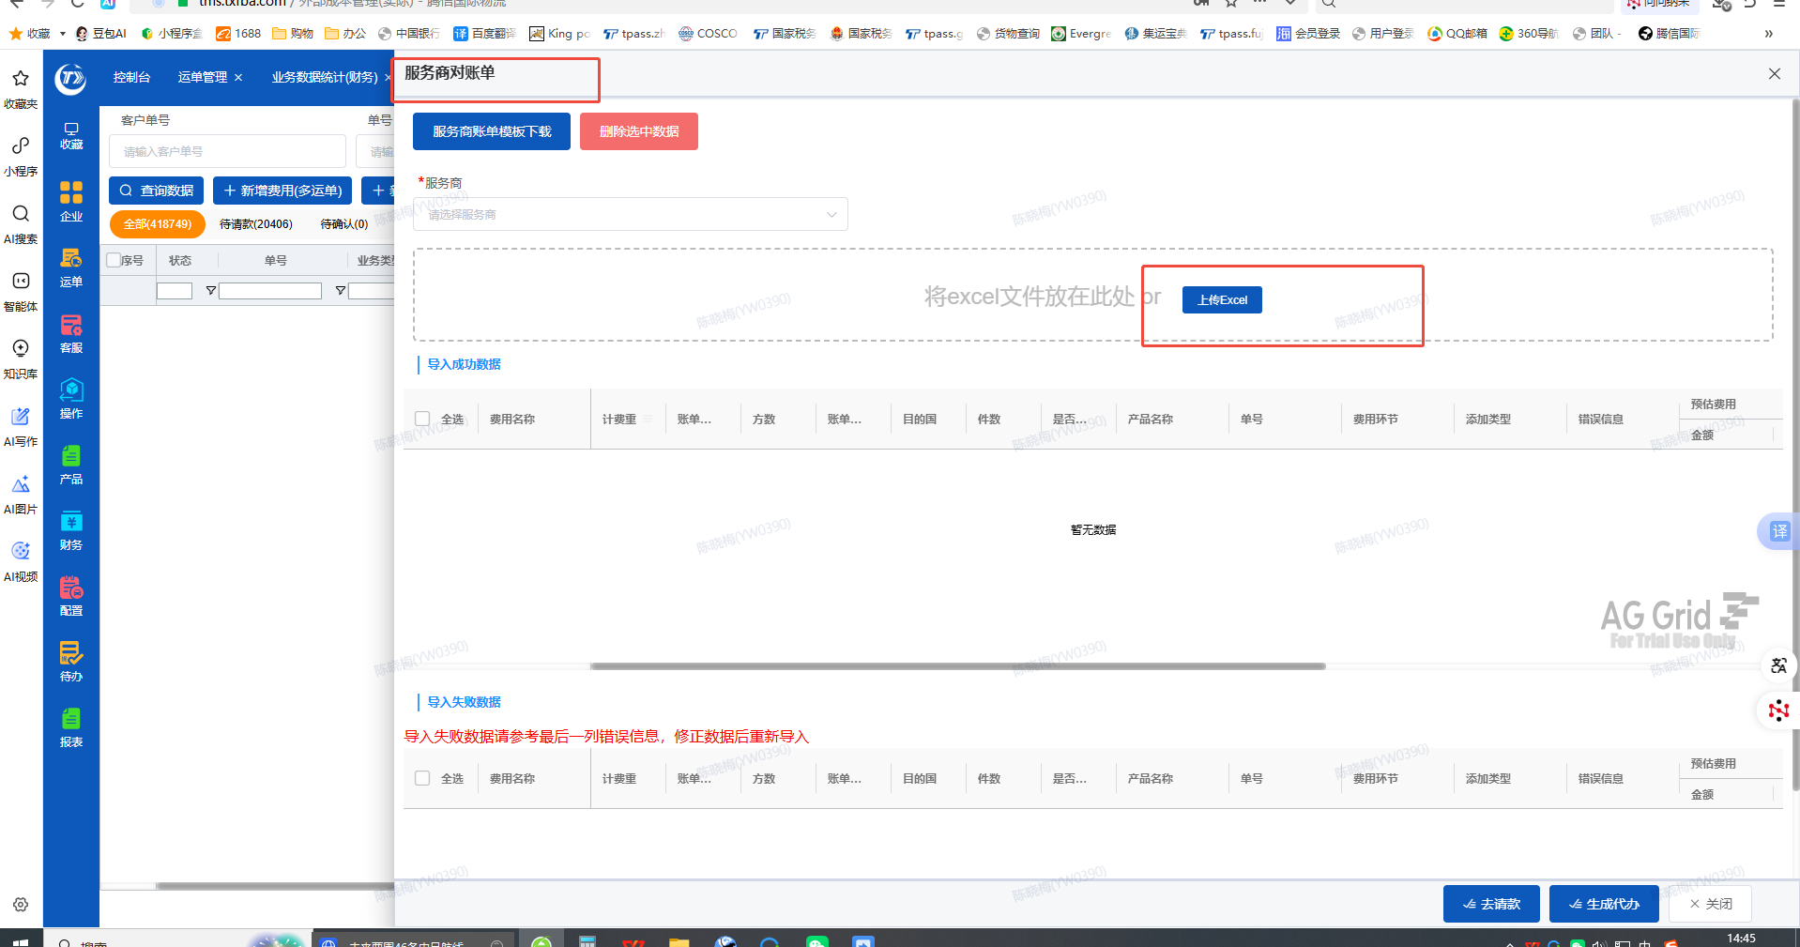 | 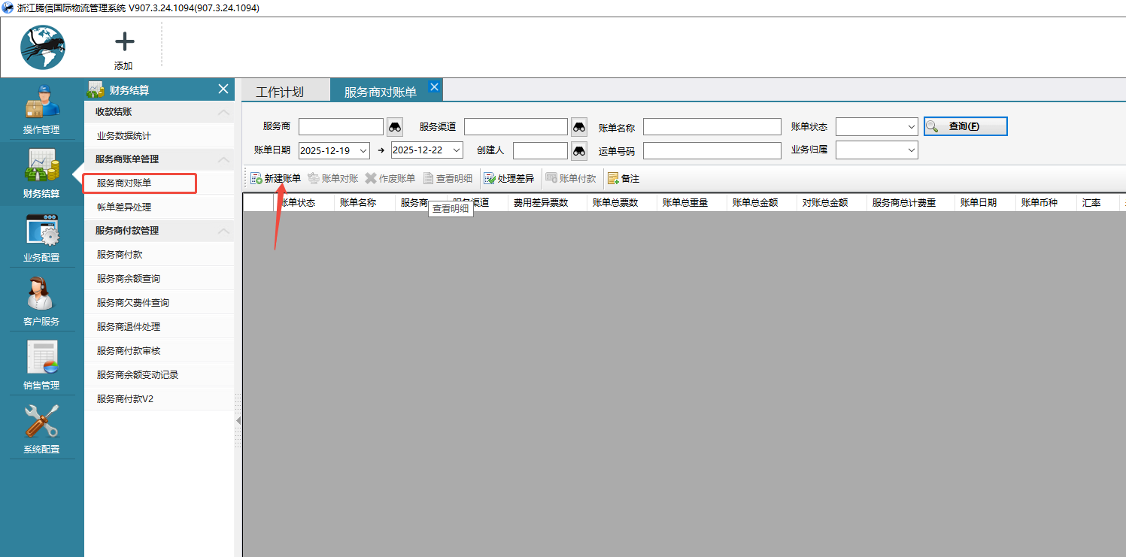
22 | 税务 | 田苗 | 新增 | 报表 | 客户营业额月报报表最前面新增一列客户代码 |  | 增加功能
23 | 资金 | 杜小双 |  | 银行凭证 | 银行凭证里面的财务备注、我方账户名称、对方账户名称、认领账户的规则需一致，比如：对方账户名称是义乌市众航国际物流有限公司，在搜索的时候直接搜众航需要搜的出来，麻烦给调整一下
25 | 收款 | 张梦琴 | 之前提过 | 操作日志 客户管理 | 操作日志和客户管理的信息排版调整的更简介 一目了然一点，可参考最后一张速递管家的 | 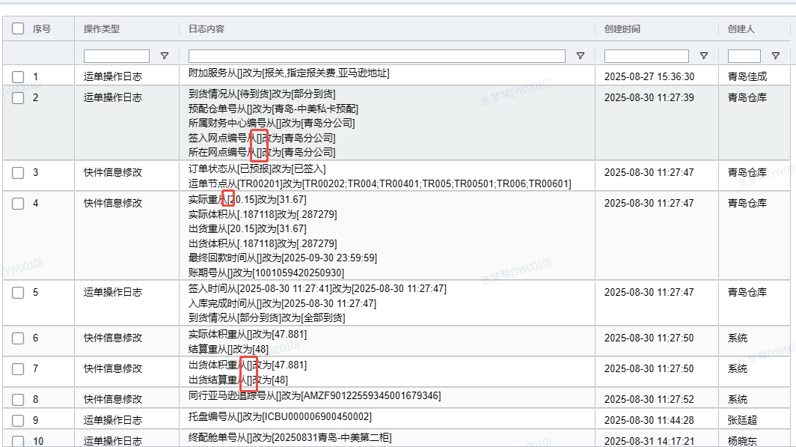 | 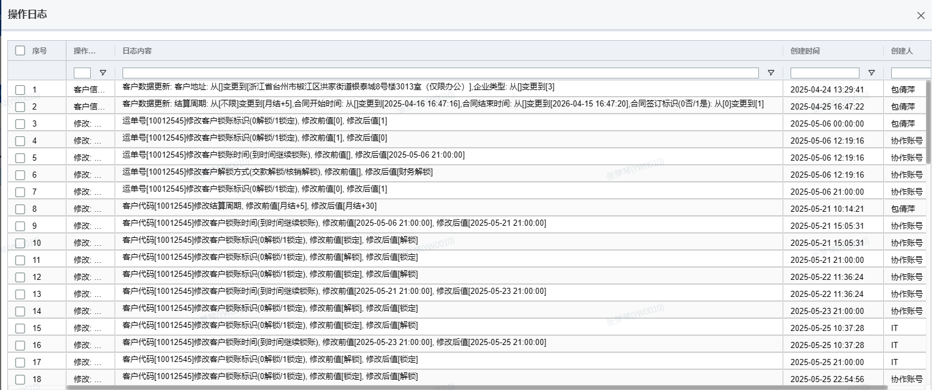 | 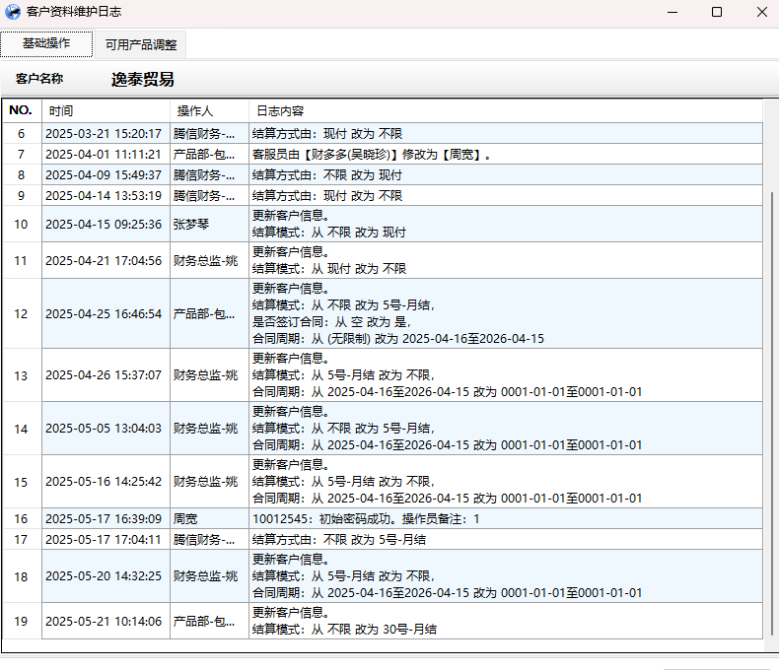
26 | 收款 | 张梦琴 | 之前提过 |  | 客户付款后产生理赔，系统不能直接存到客户余额后期抵扣，如已退款，也需要取消之前核销重新核销，这点很麻烦且核销时间变动了，需调整为可存到客户余额后期抵扣或者核销，余额显示具体是哪票单号产生的余额/费用对冲不设置为只能同一票单号对冲抵扣，如理赔能直接存到客户余额也可删除这个功能，此功能现在只能用于理赔抵扣同票费用且业务数据统计的理赔也会直接对冲掉不显示了 | 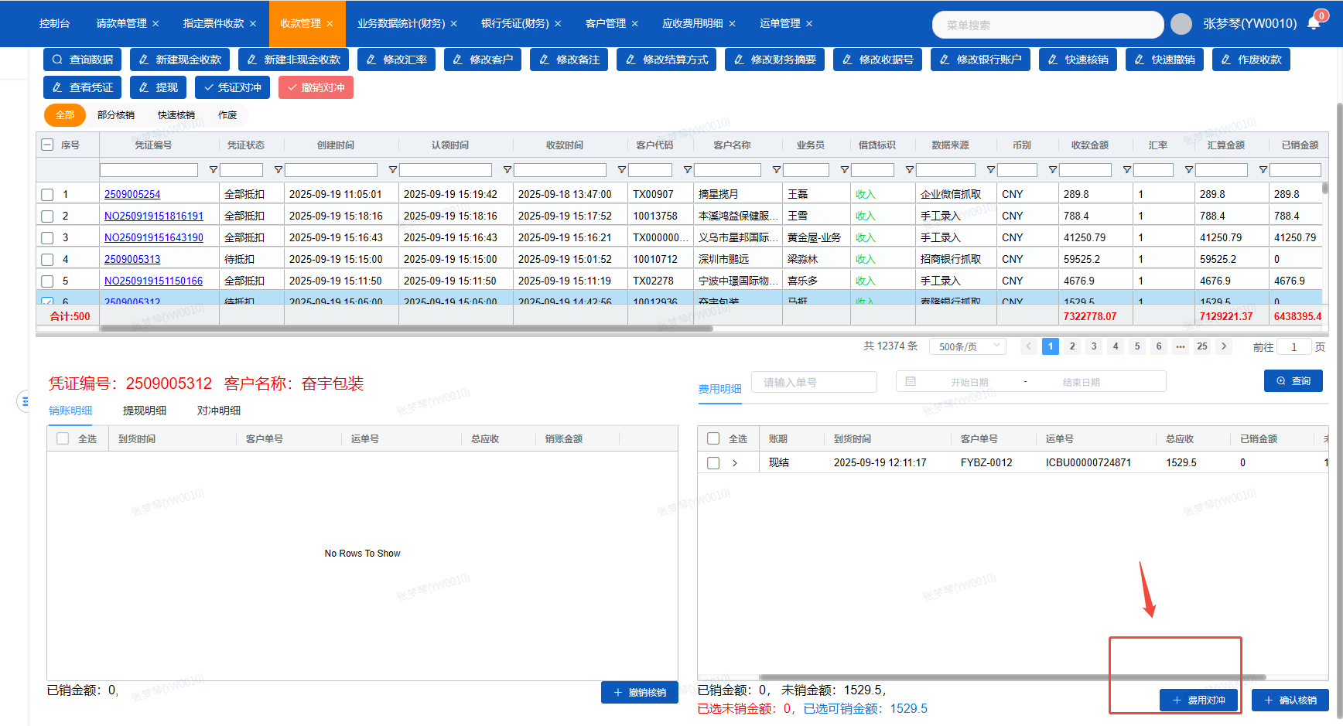
27 | 收款 | 张梦琴 | 新增 | 收款管理 | 凭证对冲取汇算金额来对冲 |  |  | 在和卢经理对接
28 | 收款 | 张梦琴 | 新增 | 指定票件核销 | 导出已核销过的客户账单，现在还有3个问题，1.导出的金额跟系统不一致，暂时发现差异的是后加的更改地址费 2. 不能根据我们选择的日期去导出 3.导出后的账单加上客户名 | 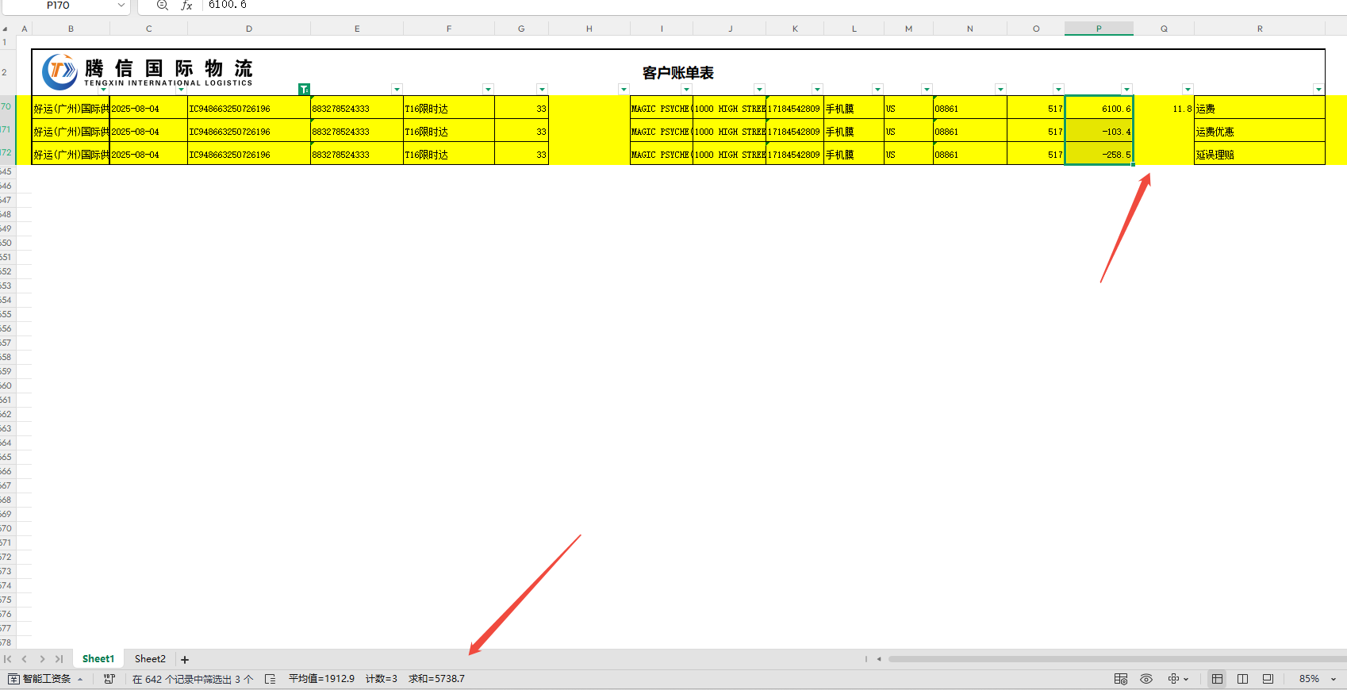 | 
29 | 收款 | 张梦琴 | 新增 | 收款管理 | 增加批量提现功能

